상품제안서
필라그라베명함지갑B+프레스티지볼펜+리필 2종세트 | 상품코드: F14238

 |  |  |  |  |  |  | 02-412-0044 | www.easy1.co.kr
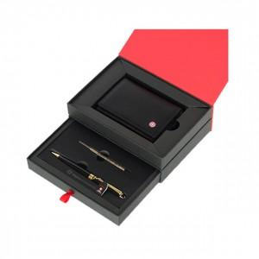

【상세/제작정보】 | 베이직하면서 심플한 감각의 디자인의 명함지갑 미들링과 클립을 비롯한 펜의 장식품들은 금도금으로 마무리하여 고급스러운 볼펜

【인쇄/포장옵션】 | 레이저, 불박 / 포장지포장

【공급단가】 | 수량 | 50~ | 100~ | 500~ | 1,000~ | 2,000~
*VAT별도 | 단가 | 28,000원 | 27,000원 | 26,000원 | 25,000원 | 24,000원

【상품 URL】 | http://www.easy1.co.kr/src/goods_detail.php?gdno=14238

